Portada


Economías propias y conociminetos tradicionales
Forma correcta: Restauración de la conectividad del paisaje agropecuario

Versión 1 | REDCRE, 2022
Versión 2 | Ejemplo adaptado por: Corporación Biocomercio Sostenible, Skaphe, 2025

Ruta
RUTA PARA FORMULACIÓN DE PROYECTOS SbN: ECONOMÍAS PROPIAS Y CONOCIMIENTOS TRADICIONALES
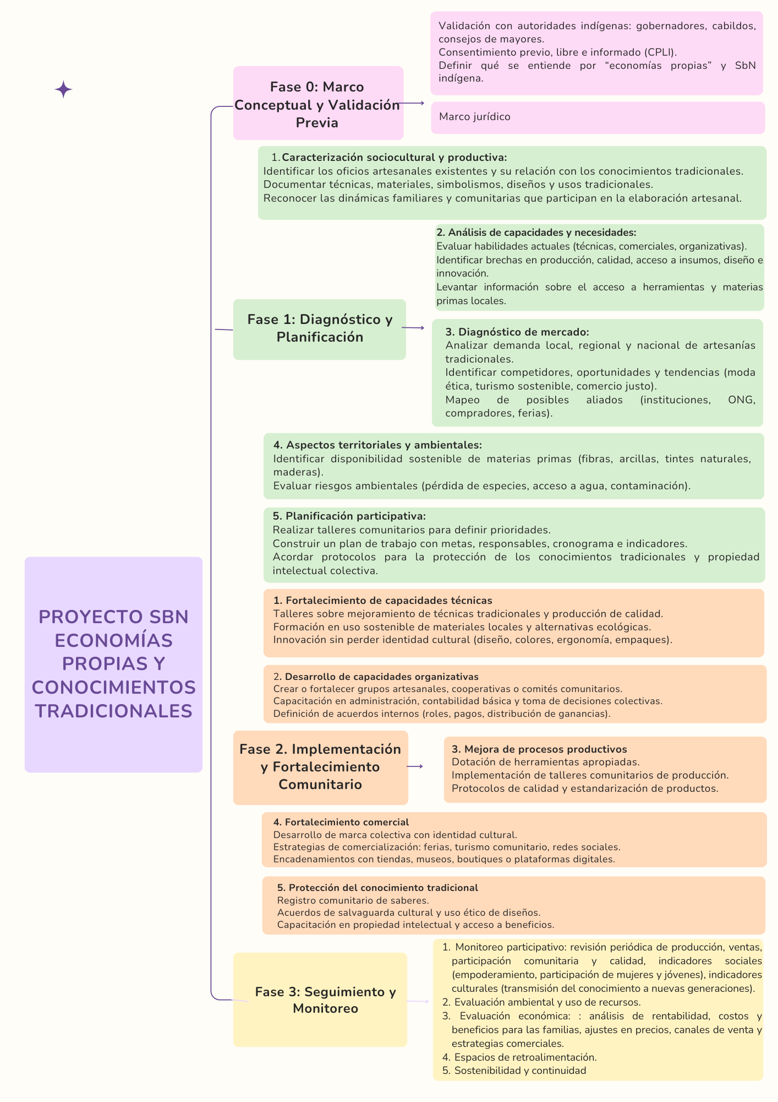

Fuente: Experiencia y documentación recopilada por la Corporación Biocomercio Sostenible, para un ejemplo de enconomía propia artesanal

Plan de acción
Plan de acción, hitos y presupuestos |  |  |  |  |  |  |  | Regresar instructivo

Fase | Etapa | Actividades | Hitos | Fecha de entrega | Temporalidad | Responsables | Presupuesto
Pre-operativas | Preparación | Caracterización territorial: | Fecha de inicio del proyecto. Diagnóstico y planificación (Eje de gobernanza y organización comunitaria) (Eje de binestar y transmisión cultural) | Mes 1 | Corto Plazo (0 - 1 año) | Responsables!A1 |  $Preoperativa'!A1
 |  | Descripción de conflictos, tensiones y desafíos | Porcentaje del territorio diagnosticado. Mapeo Social: mujeres jóvene sabedores/as, tejedoras/es tradicionales Caracterización sociocultural y productiva Análisis de capacidades y necesidades Selección y organización de los actores locales participantes. Diagnóstico de mercado | Mes 2
 |  | Revisión de la normativa legal
 |  | Definición del grupo comunitario: selección y organización de los actores locales participantes.
 |  | Identificación de fuentes y esquemas de financiación
 | Formulación | Delimitar el área | Objetivos y metas definidos. Ruta de uso sostenible de materias primas con FUN o registro de aprovechamiento. | Mes 3
 |  | Definir mecanismos de participación comunitaria
 |  | Definir Objetivos y metas
 |  | Valorar beneficios | Deficinición de alternativas de economías propias y conocimientos tradicionales. | Mes 3
 |  | Identificar alternativas
 | Planificación | Analizar riesgos | Identificación de riesgos culturales, ambientales, sociales y económicos (clima, deforestación,transmición de conocimientos, plagas, acceso vial, conflictos de uso del suelo, entre otros). Identificación de impactos. Definición de variables o indicadores. Evaluación participativa de riesgos con la comunidad y actores institucionales. Proceso de selección transparente y participativo de los profesionales y técnicos locales. Identificación de impactos. Definición de variables o indicadores. Evaluación participativa de riesgos con la comunidad y actores institucionales. Proceso de selección transparente y participativo de los profesionales y técnicos locales. Costos planificados/costos del proyecto. | Mes 4 al Mes 5
 |  | Seleccionar equipo técnico
 |  | Construcción de diseños y/o planos
 |  | Definir protocolo de monitoreo | Identificación de impactos. Identificación de variables o indicadores. | Mes 5
 |  | Proyectar actividades, definir, costos, responsables y plan de costos | Comprobaciones presupuestarias: ¿el dinero es suficiente? Plan de adquisiciones para la dotación, mejora y adecuación de infraestructura para economías propias y conocimientos tradicionales. | Mes 6
Operativas | Implementación | Firmar acuerdos de gobernanza y colaboración | Número de acuerdos firmados con artesanos/artesanas, cocineras/os tradiconales, sabedores/as, productores/as, Cabildos Indigenas, Consejos Comunitarios, entre otros. | Mes 7 al mes 9 | Mediano plazo (3 años) |  | $Operativo'!A1
 |  | Ejecutación de labores y actividades programadas en las fases pre-operativas, operativas y de mantenimiento | Porcentaje del plan implementado. Fortalecimiento de capacidades y técnicas. Desarrollo de capacidades organizativas. Mejora de procesos productivos. Dotación de herramientas apropiadas. Fortalecimiento comercial. Protección del conocimiento tradicional. | Mes 7 al mes 18
 |  | Realizar actividades de monitoreo | Porcentaje del plan de monitoreo implementado. Seguimiento a la adaptación de las economías propias y conocimientos tradicionales. | Monitoreo mensual
 |  | Ejecutar actividades de inspección, control y manejo de los arreglos, estrategias o intervenciones que integran la SbN. | Implementación productiva: desarrollo de actividades de manejo, cosecha y procesamiento sostenible de materiales, fibras y productos. Consolidación empresarial: conformación y fortalecimiento de la empresa comunitaria de economías propias. Gestión de mercado y permisos de uso y aprovechamiento y permisos ambientales para la comercialización. | Mes 10 al mes 18
Mantenimiento y monitoreo |  |  |  |  | Largo plazo (3 a 10 años)
Evaluación | Seguimiento y aprendizajes | Analizar los avances en el cumplimiento de los objetivos y metas establecidas | Análisis del cumplimiento de objetivos. Seguimiento de indicadores definidos (producción, ingresos, biodiversidad, grado de apropiación comunitaria). Sistematización de lecciones aprendidas y ajuste del plan operativo. Escalamiento: incorporar más alternativas, replicar en otras veredas/Áreas. Gestión de riesgo: cambio climático, plagas/enfermedades, variabilidad de mercado. | Mes 12 cada 3 meses |  |  | $S&E'!A1
 |  | Identificar ajustes | Identificación de ajustes. Fecha de finalización del proyecto | Permanente.

